MART 2023
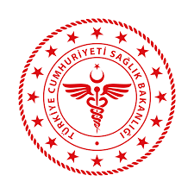
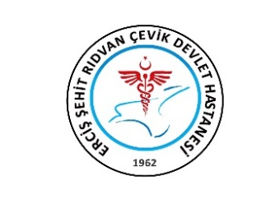
 | T.C. SAĞLIK BAKANLIĞI VAN İL SAĞLIK MÜDÜRLÜĞÜ ERCİŞ ŞEHİT RIDVAN ÇEVİK DEVLET HASTANESİ AYLIK MHRS ÇALIŞMA ÇİZELGESİ

İÇ HASTALIKLARI (DAHİLİYE) |  |  |  |  |  |  |  |  | MART 2023

TARİH |  | DOKTORLAR |  |  |  |  |  |  | İCAP
 |  | Mustafa KELEŞ | Memet Hanifi KANDEMİR | Mehmet ASLAN | Merve ERKEK | Muhammet Emin ERGÜN | Hatice ÖZDOĞAN | Cem İDRİSOĞLU
2023-03-01 | Çarşamba
2023-03-02 | Perşembe
2023-03-03 | Cuma
2023-03-04 | Cumartesi
2023-03-05 | Pazar
2023-03-06 | Pazartesi
2023-03-07 | Salı
2023-03-08 | Çarşamba
2023-03-09 | Perşembe
2023-03-10 | Cuma
2023-03-11 | Cumartesi
2023-03-12 | Pazar
2023-03-13 | Pazartesi
2023-03-14 | Salı
2023-03-15 | Çarşamba
2023-03-16 | Perşembe
2023-03-17 | Cuma
2023-03-18 | Cumartesi
2023-03-19 | Pazar
2023-03-20 | Pazartesi
2023-03-21 | Salı
2023-03-22 | Çarşamba
2023-03-23 | Perşembe
2023-03-24 | Cuma
2023-03-25 | Cumartesi
2023-03-26 | Pazar
2023-03-27 | Pazartesi
2023-03-28 | Salı
2023-03-29 | Çarşamba
2023-03-30 | Perşembe
2023-03-31 | Cuma

MHRS Formunu doldururken lütfen aksiyon durumunuzu yazınız. Örneğin ; (Nöbet İzinli, Yıllık İzin, Ameliyatta, Poliklinik,Heyet vb…)

 |  |  |  |  |  |  | Hazırlayan Kaşe / İmza

